Ark1
BA02001 | 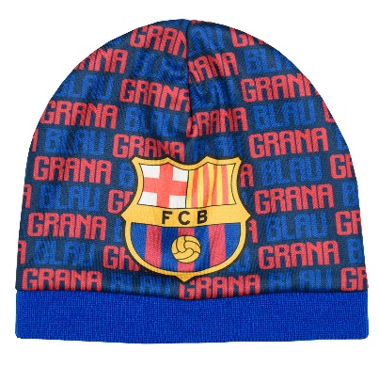 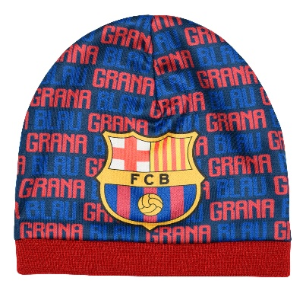 | _1,_2 | O.S. | FC BARCELONA | HAT | BOY | 2133 | 5204679081918 | 5204679081949
BA02006 | 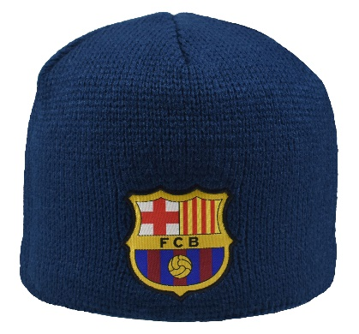 | _1 | O.S. | FC BARCELONA | HAT | BOY | 1331 | 5204679212244
BA02007 | 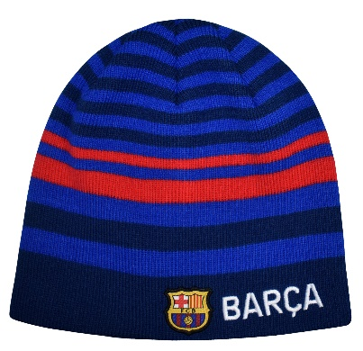 | _1 | O.S. | FC BARCELONA | HAT | BOY | 530 | 5204679212251
BA02008 | 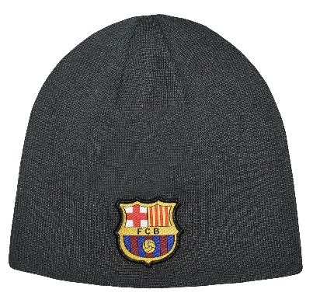 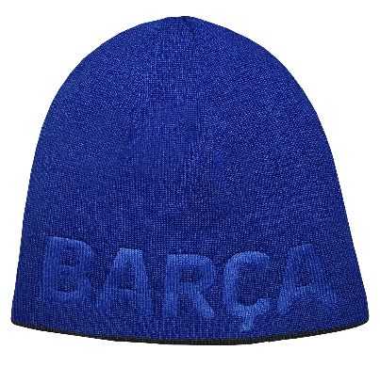 RIVERSIBLE | _1 | O.S. | FC BARCELONA | HAT | BOY | 866 | 5204679212268
BA02010 | 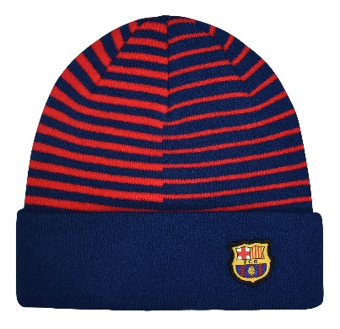 | _1 | O.S. | FC BARCELONA | HAT | BOY | 1174 | 5204679212282
BA02011 | 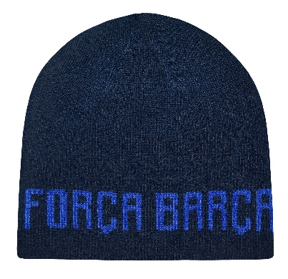 | _1 | O.S. | FC BARCELONA | HAT | BOY | 1566 | 5204679212299
BA0408 |  | _1 | 121*14,5cm | FC BARCELONA | SCARF | BOY | 885 | 5204679143876
 |  |  |  |  |  |  | 8485

